Sheet1
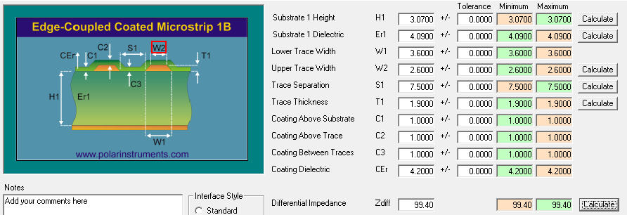
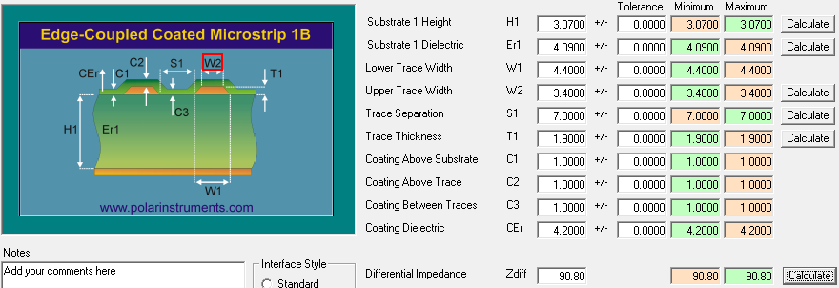
 |  |  |  |  |  |  | 0.7
 | L1 | -------------------------------------------- |  |  | 0.5oz +Plating |  | 1.9
 |  | PP 3.07mil（1078 65%） |  |  | 4.09 |  | 3.07
 | L2 | -------------------------------------------- |  |  | 1oz |  | 1.2
 |  | CORE 4.92mil（2116 56%） |  |  | 4.31 |  | 4.92
 | L3 | -------------------------------------------- |  |  | 1oz |  | 1.2
 |  | PP 6.14mil（1078*2 65%） |  |  | 4.09 |  | 6.14
 | L4 | -------------------------------------------- |  |  | 1oz |  | 1.2
 |  | CORE 4.92mil（2116 56%） |  |  | 4.31 |  | 4.92
 | L5 | -------------------------------------------- |  |  | 1oz |  | 1.2
 |  | PP 6.14mil（1078*2 65%） |  |  | 4.09 |  | 6.14
 | L6 | -------------------------------------------- |  |  | 1oz |  | 1.2
 |  | CORE 8.0mil（7628 55%） |  |  |  |  | 8
 | L7 | -------------------------------------------- |  |  | 1oz |  | 1.2
 |  | PP 6.14mil（1078*2 65%） |  |  | 4.09 |  | 6.14
 | L8 | -------------------------------------------- |  |  | 1oz |  | 1.2
 |  | CORE 4.92mil（2116 56%） |  |  | 4.31 |  | 4.92
 | L9 | -------------------------------------------- |  |  | 1oz |  | 1.2
 |  | PP 6.14mil（1078*2 65%） |  |  | 4.09 |  | 6.14
 | L10 | -------------------------------------------- |  |  | 1oz |  | 1.2
 |  | CORE 4.92mil（2116 56%） |  |  | 4.31 |  | 4.92
 | L11 | -------------------------------------------- |  |  | 1oz |  | 1.2
 |  | PP 3.07mil（1078 65%） |  |  | 4.09 |  | 3.07
 | L12 | -------------------------------------------- |  |  | 0.5oz+Plating |  | 1.9
 |  |  |  |  |  |  | 0.7

 | 单线40 |  |  |  | 单线50 |  |  | 差分100 |  |  | 差分90
层次 | 阻抗 | 线宽 | 参考层 | 铜厚 | 阻抗 | 线宽 |  | 阻抗 | 线宽 | 间距 | 阻抗 | 线宽 | 间距
TOP | 40 | 7mil | L2 | 1OZ | 50 | 5.5mil |  | 100 | 3.6mil | 7.5mil | 90 | 4.4mil | 7mil
 |  |  |  | 1OZ
L3 | 40 | 6.5mil | L2/L4 | 1OZ | 50 | 3.5mil |  | 100 | 3.5mil | 7.5mil | 90 | 4.5mil | 7.5mil
 |  |  |  | 1OZ
L5 | 40 | 6.5mil | L4/L6 | 1OZ | 50 | 3.5mil |  | 100 | 3.5mil | 7.5mil | 90 | 4.5mil | 7.5mil
 |  |  |  | 1OZ
 |  |  |  | 1OZ
L8 | 40 | 6.5mil | L7/L9 | 1OZ | 50 | 3.5mil |  | 100 | 3.5mil | 7.5mil | 90 | 4.5mil | 7.5mil
 |  |  |  | 1OZ
L10 | 40 | 6.5mil | L9/L11 | 1OZ | 50 | 3.5mil |  | 100 | 3.5mil | 7.5mil | 90 | 4.5mil | 7.5mil
 |  |  |  | 1OZ
BOT | 40 | 7mil | L2 | 1OZ | 50 | 5.5mil |  | 100 | 3.6mil | 7.5mil | 90 | 4.4mil | 7mil

